Sheet1
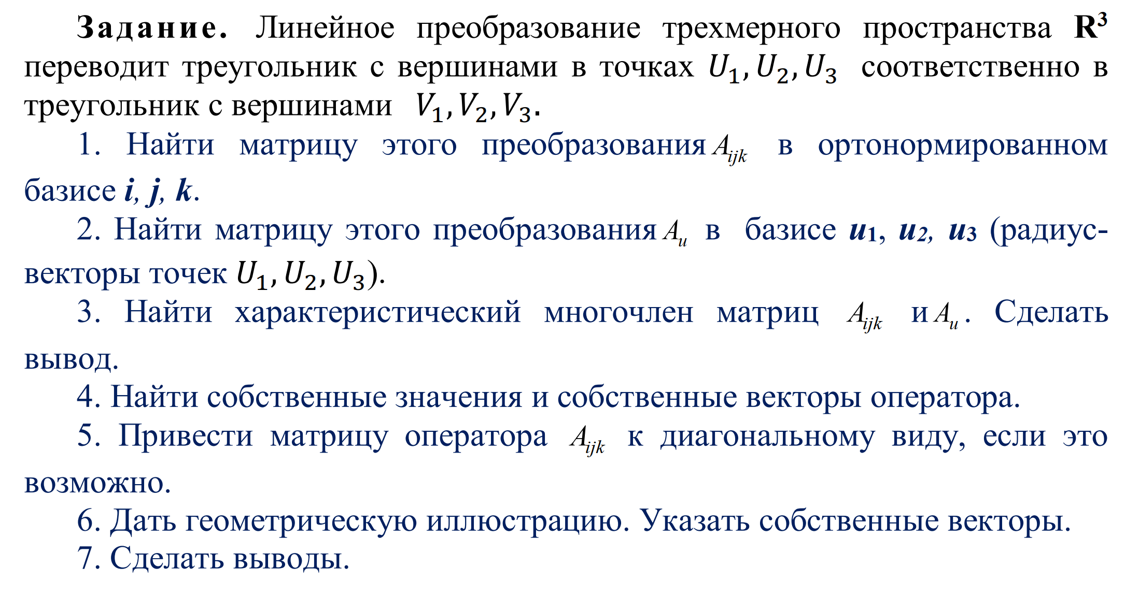
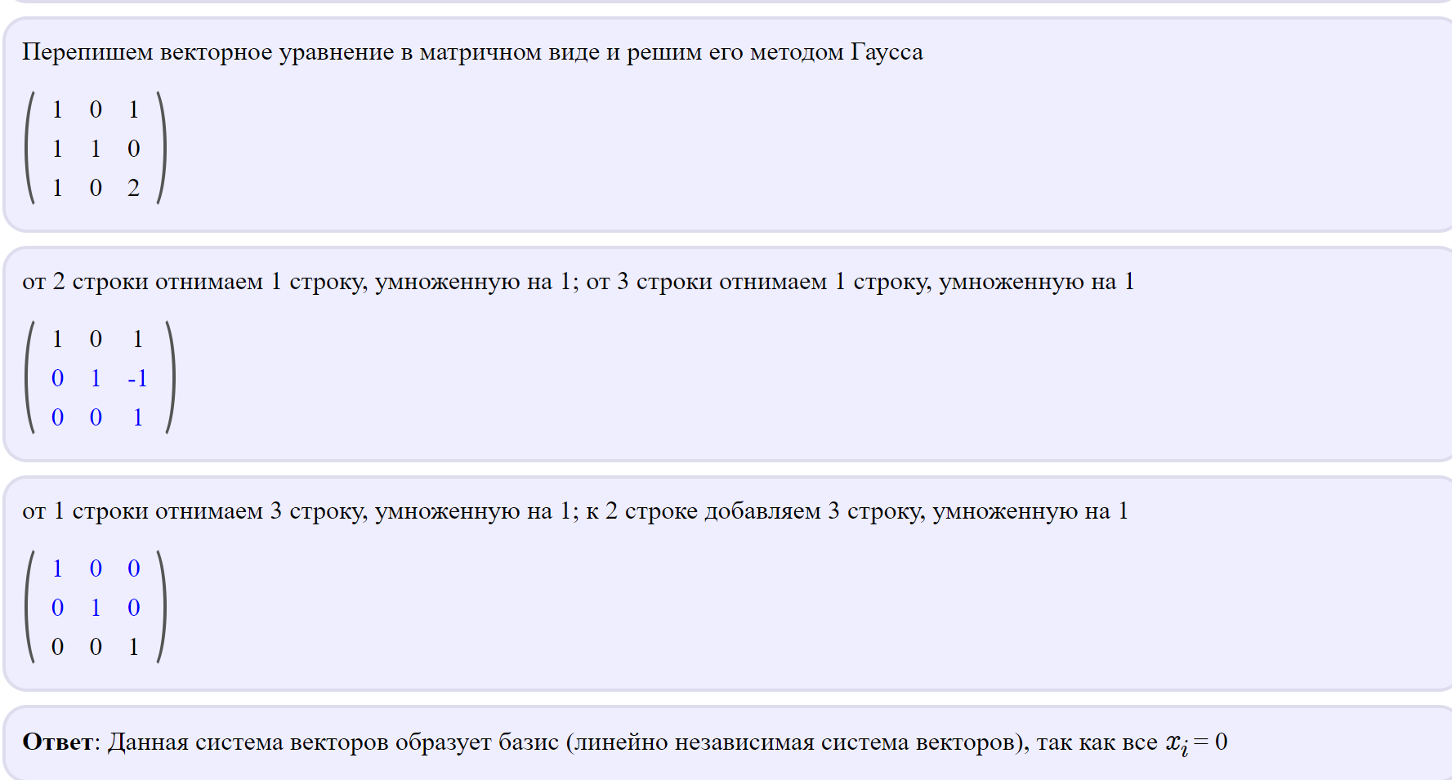
Вариант 8
 |  |  |  |  |  |  |  |  |  | U1 | 1 | 1 | 1
 |  |  |  |  |  |  |  |  |  | U2 | 0 | 1 | 0
 |  |  |  |  |  |  |  |  |  | U3 | 1 | 0 | 2

 |  |  |  |  |  |  |  |  |  | V1 | 4 | 2 | 6
 |  |  |  |  |  |  |  |  |  | V2 | 1 | 2 | 2
 |  |  |  |  |  |  |  |  |  | V3 | 1 | 0 | 2

Задание 1

 |  |  | V |  |  |  | A |  |  | U |  |  | U -1
 |  | 4 | 2 | 6 |  | a11 | a12 | a13 | 1 | 1 | 1 |  | 2 | -2 | -1
 |  | 1 | 2 | 2 | ========= | a21 | a22 | a23 | 0 | 1 | 0 |  | 0 | 1 | 0
 |  | 1 | 0 | 2 |  | a31 | a32 | a33 | 1 | 0 | 2 |  | -1 | 1 | 1

 |  |  |  |  | 2 | 0 | 2
 |  |  |  |  | 0 | 2 | 1
 |  | A = | V * U-1 | = | 0 | 0 | 1

Задание 2
 |  | Аu = U(-1)AU

 |  | Au= | 4 | -4 | 1 |  | = | 5 | 0 | 6
 |  |  | 0 | 2 | 1 | *U |  | 1 | 2 | 2 | Матрица преобразования
 |  |  | -2 | 2 | 0 |  |  | -2 | 0 | -2

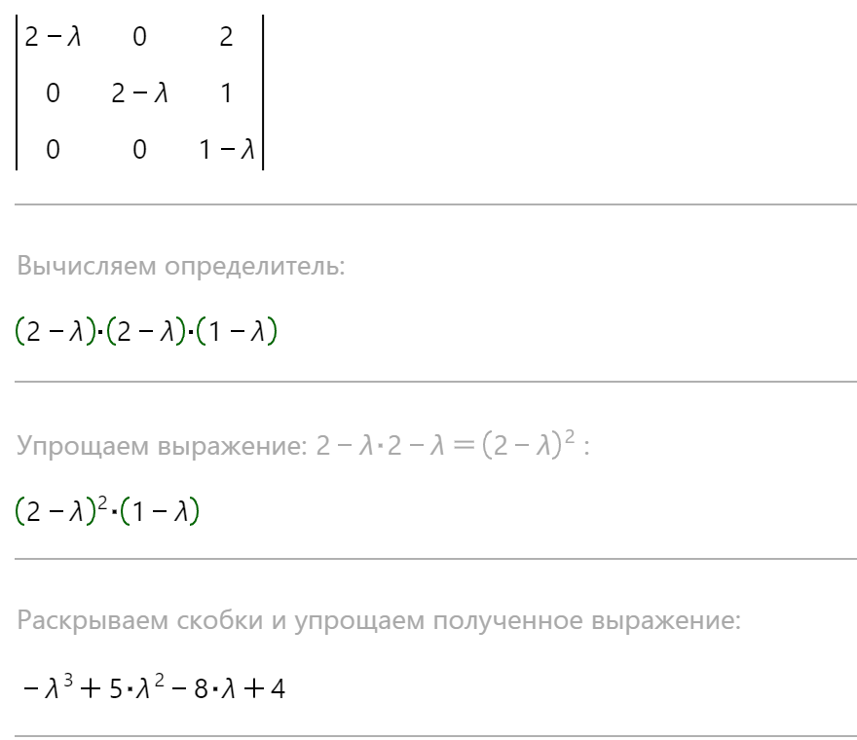
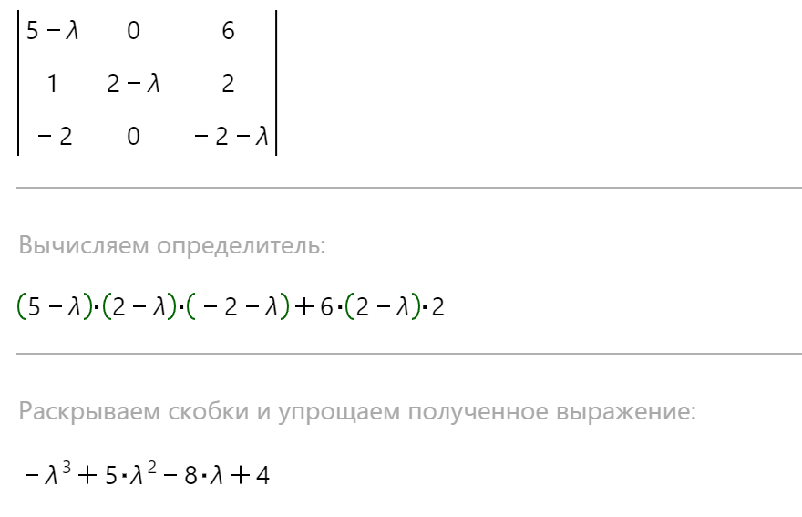
Задание 3 |  | Вычислим характерестический многочлен
 |  |  | 2 | 0 | 2
 |  | А=\ | 0 | 2 | 1 |  |  |  |  |  |  | Аu= | 5 | 0 | 6
 |  |  | 0 | 0 | 1 |  |  |  |  |  |  |  | 1 | 2 | 2
 |  |  |  |  |  |  |  |  |  |  |  |  | -2 | 0 | -2

Вывод: | Характерестический уравнения совпали.

Задание 4 | ]-x^3+5x^2-8x+4=0 |  |  | найдём собственный вектор матницы А |  |  |  | x=x1=1 |  |  |  |  |  |  |  | найдём собственный вектор матницы Аu
 | x1= 1 |  |  | 2 | 0 | 2 |  | (2-1)x+0+2z=0 |  | x+2z=0 |  |  |  |  |  | 5 | 0 | 6 | (5-1)x+0y+2z=0 | 4x+2z=0
 | x2=x3=2 |  |  | 0 | 2 | 1 |  | 0+(2-1)y+0z=0 |  | 1y=0 | в ходе решения выяснилось, что линейной зависимости нет |  |  |  |  | 1 | 2 | 2 | x+(2-1)y+2z=0 | x+y+2z=0
 |  |  |  | 0 | 0 | 1 |  | 0+0+(1-1)z=0 |  | 0=0 |  |  |  |  |  | -2 | 0 | -2 | ]-2x+0y-(2-1)z=0 | ]-2x-1z=0

 |  |  |  |  |  |  |  | x=x2=x3=2
 |  |  |  |  |  |  |  | (2-2)x+0+2z=0 |  | 2z=0
 |  |  |  |  |  |  |  | 0+(2-2)y+0z=0 |  | 0=0 | в ходе решения выяснилось, что линейной зависимости нет |  |  |  |  | 3 | 0 | 6
 |  |  |  |  |  |  |  | 0+0+(1-2)z=0 |  | }-Z1=0 |  |  |  |  |  | 1 | 0 | 2
 |  |  |  |  |  |  |  |  |  |  |  |  |  |  |  | -2 | 0 | -4 |  |  | в ходе решения выяснилось, что линейной зависимости нет

Задание 5 | Не получилось найти собственные вектора. Не смогу привести к диагональному виду \

